规证
《规证》 |  | 建筑层数 |  | 规划建筑面积
 |  | 地上 | 地下 | 计容 | 不计容 | 合计
会议中心 | 车库及设备用房 | —— | 1 | 0 | 19528.52 | 19528.52
 | 会议、办公 | 4 | —— | 88638.63 | 0 | 88638.63
 | 小计 |  |  | 88638.63 | 19528.52 | 108167.15
酒店 | 车库及设备用房、办公 | —— | 2 | 27318.2 | 32959.3 | 60277.5
 | 客房、办公 | 4 | —— | 50418.08 | 0 | 50418.08
 | 小计 |  |  | 77736.28 | 32959.3 | 110695.58
合计 |  |  |  | 166374.91 | 52487.82 | 218862.73

项目介绍 | https://mp.weixin.qq.com/s?__biz=MzA3NTA5MDEyNQ==&mid=2656150811&idx=1&sn=74ca90f6d75e9bf966660a485cf84a6e&chksm=84d0d4b9b3a75daf0e90d7b423b4729d1e0623c91440321995905155b52c2c1d05339aafd856&mpshare=1&scene=1&srcid=&sharer_sharetime=1577267524850&sharer_shareid=6e65ade415263cb5bce0e32163a0c7b6&key=4ba6c550599d9974665798f0693f89954abb07b6fa50187fc1a31459ac0cfa2169e27cca2879642fafe434a93dcb02d3d260ee5b907d605bd16bbf1c9c70e66f5b3088c709a81e2867d8aef33cf5f50f&ascene=1&uin=MTExNzAzNDEyMA%3D%3D&devicetype=Windows+7&version=62070158&lang=zh_CN&exportkey=A3tVJYjruAuWfF2l9DOakNM%3D&pass_ticket=1c8n%2BnFFRJsEKnHoYHZMr9Ne%2F8ShozGd%2FjFWwS3OrmHNCickquT88jaVfrPOiZIt
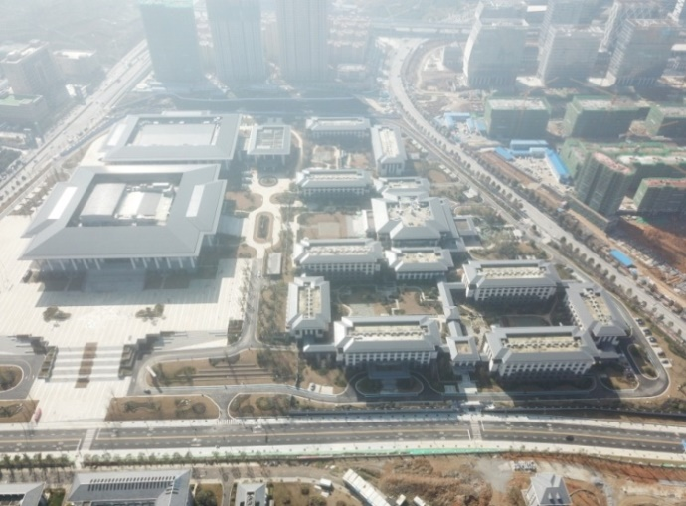
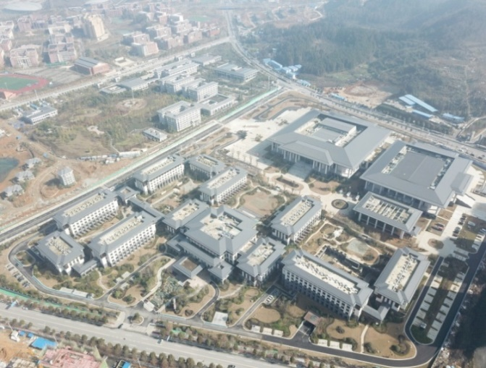

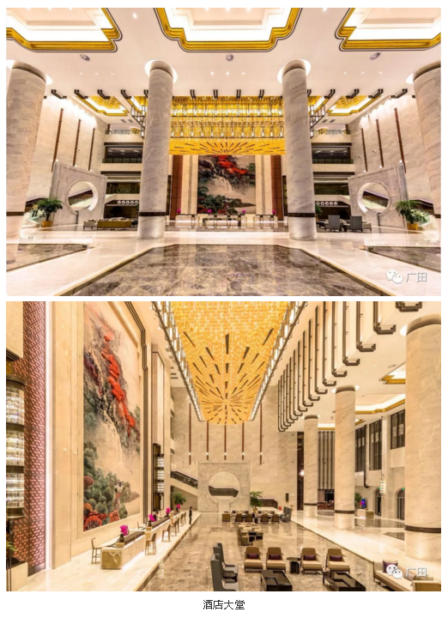
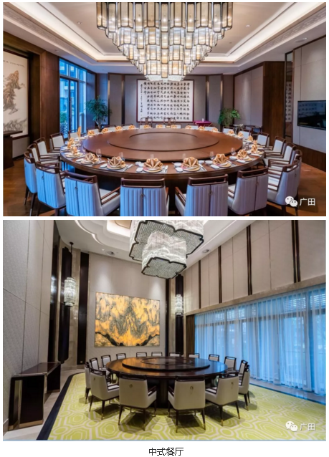
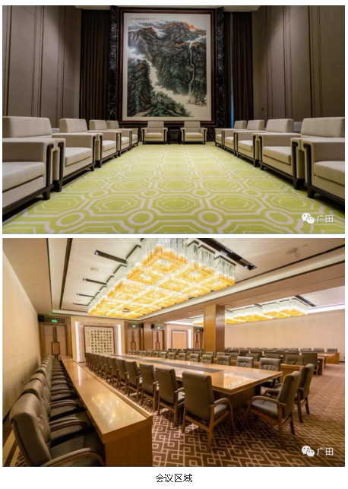
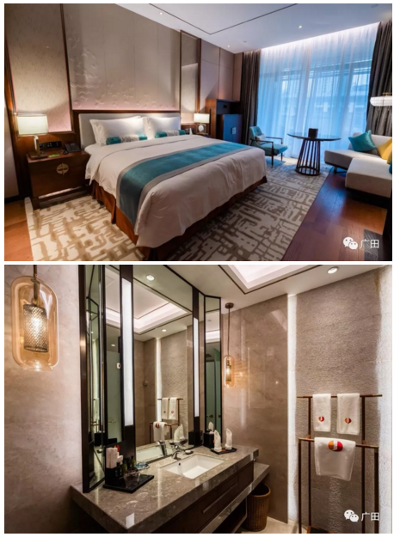

土地案例（汇川区&红花岗区）
地块名称 | 地块编号 | 详细规划 | 建设用地面积(㎡) | 规划建筑面积(㎡) | 容积率 | 成交日期 | 公告编号 | 受让单位 | 成交价(万元) | 成交每亩价(万元/亩) | 成交楼面价(元/㎡) | 溢价率 | 出让年限 | 土地星级
红花岗区深溪镇深溪村忠深大道北侧 | 2019-红-38 | 其他商服用地 | 716 | 214.8 | 小于或等于0.3 | 2019-12-13 | 遵市国土资挂字[2019]39号 | 中国石油天然气股份有限公司贵州遵义销售分公司 | 172 | 160.15 | 8007.44 | 0 | 40年 | 2星
汇川区董公寺210国道西侧 | 2019-汇-56 | 其他商服用地 | 130701 | 156841.2 | 小于或等于1.2 | 2019-10-18 | 遵市国土资挂字[2019]27号 | 遵义市汇川机电制造工业园区资产经营有限公司 | 23919 | 122 | 1525.04 | 0 | 40年 | 4星
新蒲经开区保税大道与香树中路交叉口旁 | 2019-新-24 | 其他商服用地 | 12884 | 29633.2 | 小于或等于2.3 | 2019-10-10 | 遵市国土资挂字[2019]25号 | 贵州新蒲经济开发投资有限责任公司 | 1373 | 71.04 | 463.32 | 0 | 40年 | 3星
新蒲新区新龙路东侧 | 2019-新-44 | 其他商服用地 | 3306 | 991.8 | 小于或等于0.3 | 2019-10-10 | 遵市国土资挂字[2019]25号 | 遵义市红花岗区新蒲供销合作社中坪加油站 | 2083 | 420.04 | 21002.22 | 0 | 40年 | 4星
奥体路与长征大道交叉口西南侧 | 2019-新-09 | 其他商服用地 | 49260 | 147780 | 小于或等于3 | 2019-10-10 | 遵市国土资挂字[2019]25号 | 遵义市新区房地产开发有限公司 | 30148 | 408.01 | 2040.05 | 0 | 40年 | 5星
汇川区董公寺街道办事处崇遵高速东侧 | 2018-汇-12 | 旅馆用地 | 49460 | 59352 | 小于或等于1.2 | 2019-10-10 | 遵市国土资挂字[2019]25号 | 遵义市汇川区城市建设投资经营有限公司 | 12910 | 174.01 | 2175.15 | 0 | 40年 | 2星
新蒲新区长新大道北侧 | 2019-新-47 | 其他商服用地 | 3985 | 1992.5 | 小于或等于0.5 | 2019-10-10 | 遵市国土资挂字[2019]25号 | 遵义市长新加油站有限公司 | 2989 | 500.04 | 15001.25 | 0 | 40年 | 4星
新龙路与兴遵大道交叉口东南侧 | 2019-新-33 | 其他商服用地 | 9438 | 10381.8 | 小于或等于1.1 | 2019-10-10 | 遵市国土资挂字[2019]25号 | 遵义华来金汽车贸易有限公司 | 1898 | 134.07 | 1828.2 | 0 | 40年 | 4星
新蒲经开区财富中路和香树中路交叉口 | 2019-新-28 | 其他商服用地 | 10609 | 41375.1 | 小于或等于3.9 | 2019-10-10 | 遵市国土资挂字[2019]25号 | 贵州新蒲经济开发投资有限责任公司 | 1735 | 109.03 | 419.32 | 0 | 40年 | 5星
红花岗区深溪镇深溪村 | 2019-红-07 | 其他商服用地 | 2447 | 734.1 | ≤0.3 | 2019-06-22 | 遵市国土资挂字[2019]13号 | 中国石油天然气股份有限公司贵州遵义销售分公司 | 606 | 165.1 | 8255.01 | 0 | 40年 | 2星
汇川区董公寺办207省道旁 | 2018-汇-36 | 其他商服用地 | 2894 | 868.2 | ≤0.3 | 2019-04-06 | 遵市国土资挂字[2019]04号 | 贵州省遵义三力石油化工有限公司 | 1458 | 335.87 | 16793.36 | 115.04 | 40年 | 4星
红花岗区忠庄街道办事处幸福村 | 2018-红-19 | 其他商服用地 | 3742 | 3742 | ≤1 | 2019-04-06 | 遵市国土资挂字[2019]04号 | 遵义市保障性住房建设投资开发有限责任公司 | 500 | 89.08 | 1336.18 | 0 | 40年 | 4星
红花岗区忠庄街道办事处幸福村 | 2018-红-18 | 其他商服用地 | 16074 | 16074 | ≤1 | 2019-04-06 | 遵市国土资挂字[2019]04号 | 遵义市保障性住房建设投资开发有限责任公司 | 2146 | 89.01 | 1335.07 | 0 | 40年 | 4星
红花岗区忠庄街道办事处幸福村 | 2018-红-17 | 其他商服用地 | 48278.96 | 48278.96 | ≤1 | 2019-04-06 | 遵市国土资挂字[2019]04号 | 遵义市保障性住房建设投资开发有限责任公司 | 6446 | 89.01 | 1335.16 | 0 | 40年 | 4星
汇川区毛石镇台上村 | 2018-汇-20 | 其他商服用地 | 3247 | 519.52 | 0.16 | 2019-02-13 | 遵市国土资挂字[2019]01号 | 贵州省遵义三力石 | 205 | 42.09 | 3945.94 | 0 | 40年 | 1星
红花岗区忠庄镇银河路 | 2018-储备-18 | 其他商服用地 | 35776 | 41857.92 | 等于1.17 | 2019-01-12 | 遵市国土资挂字[2018]14号 | 遵义红色旅游(集团)有限公司 | 12665 | 236.01 | 3025.71 | 0 | 40年 | 4星
新蒲新区青檬高速东侧 | 2018-新-17 | 其他商服用地 | 26674 | 26674 | ≤1 | 2018-12-28 | 遵市国土资挂字[2018]13号 | 遵义市新区投资有限责任公司 | 4322 | 108.02 | 1620.29 | 0 | 40年 | 1星
遵义市钛厂片区(2) | 2018-南-01 | 其他商服用地 | 37556 | 150224 | ≤4 | 2018-12-28 | 遵市国土资挂字[2018]13号 | 遵义市铁路建设投资(集团)股份有限公司 | 18309 | 325.01 | 1218.77 | 0 | 40年 | 4星
南部新区忠庄办马坎村 | 2018-储备-09(A) | 其他商服用地 | 20287 | 60861 | ≤3 | 2018-12-28 | 遵市国土资挂字[2018]13号 | 遵义市城投房地产开发有限公司 | 12294 | 404 | 2020 | 0 | 40年 | 4星
新蒲新区湘江大道与滨河路交叉口东北侧 | 2018-新-06 | 其他商服用地 | 69750 | 209250 | ≤3 | 2018-12-28 | 遵市国土资挂字[2018]13号 | 遵义市高铁新城开发投资有限责任公司 | 33062 | 316 | 1580.01 | 0 | 40年 | 4星
新蒲新区湘江大道与迎宾三路交叉口东北侧 | 2018-新-05 | 其他商服用地 | 56641 | 169923 | ≤3 | 2018-12-28 | 遵市国土资挂字[2018]13号 | 遵义市高铁新城开发投资有限责任公司 | 26848 | 316 | 1580 | 0 | 40年 | 4星
新蒲新区纵4路与横2路交叉口北侧 | 2018-新-08 | 其他商服用地 | 6747 | 13494 | ＞1,≤2 | 2018-12-28 | 遵市国土资挂字[2018]13号 | 遵义市新区投资有限责任公司 | 2551 | 252.06 | 1890.47 | 0 | 40年 | 4星
新蒲新区娄山路旁 | 2018-新-18 | 其他商服用地 | 196085 | 196085 | ≤1 | 2018-11-08 | 遵市国土资挂字[2018]09号-25 | 遵义道桥建设(集团)有限公司 | 56179 | 191 | 2865.03 | 0 | 40年 | 5星
新蒲新区新龙大道东南侧 | 2018-新-14 | 其他商服用地 | 15294 | 12235.2 | ≤0.8 | 2018-11-08 | 遵市国土资挂字[2018]09号-21 | 遵义驾驶培训(集团)有限公司 | 3281 | 143.02 | 2681.61 | 0 | 40年 | 4星
新蒲新区新龙大道东南侧 | 2018-新-13 | 其他商服用地 | 1188 | 2376 | ≤2 | 2018-11-08 | 遵市国土资挂字[2018]09号-20 | 遵义驾驶培训(集团)有限公司 | 360 | 202.02 | 1515.15 | 0 | 40年 | 4星
汇川区高坪街道办事处 | 2018-GP-53 | 其他商服用地 | 81124 | 105461.2 | ≤1.3 | 2018-10-25 | 遵市国土资挂字[2018]08号-18 | 遵义道桥酒店管理有限公司 | 16793 | 138 | 1592.33 | 0 | 40年 | 1星
南部新区南关办长岗村、南山村 | 2018-NB-39 | 其他商服用地 | 3502 | 1050.6 | ≤0.3 | 2018-10-17 | 遵市南区[2018]06号-8 | 遵义市公共交通(集团)有限责任公司 | 946 | 180.09 | 9004.37 | -- | 40年 | 4星
南部新区忠庄办幸福村 | 2018-NB-34 | 其他商服用地 | 55222.95 | 55222.95 | ≤1 | 2018-10-17 | 遵市南区[2018]06号-5 | 遵义市保障性住房建设投资开发有限责任公司 | 7538 | 91 | 1365 | -- | 40年 | 4星
南部新区忠庄办马坎村 | 2018-NB-37 | 其他商服用地 | 7713 | 2313.9 | ≤0.3 | 2018-10-17 | 遵市南区[2018]06号-6 | 贵州美集房地产开发有限公司 | 2661 | 230 | 11500.05 | -- | 40年 | 2星
南部新区深溪镇龙江村 | 2018-NB-18 | 其他商服用地 | 13669 | 19136.6 | 小于或等于1.4 | 2018-07-27 | 遵市南区[2018]04号 | 遵义龙江机动车服务有限公司 | 1846 | 90.03 | 964.63 | 0 | 40年 | 2星
南部新区深溪镇龙江村 | 2018-NB-19 | 其他商服用地 | 14366 | 14366 | 小于或等于1 | 2018-07-27 | 遵市南区[2018]04号 | 遵义龙江机动车服务有限公司 | 1078 | 50.03 | 750.37 | 0 | 40年 | 2星
南部新区深溪镇龙江村 | 2018-NB-21 | 其他商服用地 | 28470 | 8541 | 小于或等于0.3 | 2018-07-27 | 遵市南区[2018]04号 | 遵义龙江机动车服务有限公司 | 2136 | 50.02 | 2500.88 | 0 | 40年 | 2星
南部新区深溪镇龙江村 | 2018-NB-20 | 其他商服用地 | 13887 | 19441.8 | 小于或等于1.4 | 2018-07-27 | 遵市南区[2018]04号 | 遵义龙江机动车服务有限公司 | 1875 | 90.01 | 964.41 | 0 | 40年 | 2星
南部新区深溪镇永安村 | 2018-NB-10 | 其他商服用地 | 4129 | 1238.7 | 小于或等于0.3 | 2018-07-27 | 遵市南区[2018]04号 | 中国石化销售有限公司贵州遵义石油分公司 | 991 | 160.01 | 8000.31 | 0 | 40年 | 1星
新蒲新区迎宾馆路北侧 | 2018-XP-26(D) | 住宿餐饮用地 | 18287 | 14629.6 | ≤0.8 | 2018-07-19 | 遵新国土挂字[2018]06号-5 | 贵州一品养尊房地产开发有限责任公司 | 2222 | 81 | 1518.83 | 0 | 40年 | 5星
南关办金华村 | 2017-NB-85 | 其他商服用地 | 9805 | 2451.25 | 小于或等于0.25 | 2018-07-19 | 遵市南区[2018]03号 | 遵义思达乐园有限公司 | 898 | 61.06 | 3663.44 | 0 | 40年 | 5星
南关办南山村 | 2018-NB-07 | 其他商服用地 | 38292.49 | 68926.48 | 小于或等于1.8 | 2018-07-19 | 遵市南区[2018]03号 | 遵义思达置业投资有限公司 | 8731 | 152.01 | 1266.71 | 0 | 40年 | 4星
新蒲新区迎宾馆路北侧 | 2018-XP-26(A) | 住宿餐饮用地 | 12423 | 9938.4 | ≤0.8 | 2018-07-19 | 遵新国土挂字[2018]06号-2 | 贵州一品养尊房地产开发有限责任公司 | 1510 | 81.03 | 1519.35 | 0 | 40年 | 5星
新蒲新区迎宾馆路北侧 | 2018-XP-26(B) | 住宿餐饮用地 | 10458 | 8366.4 | ≤0.8 | 2018-07-19 | 遵新国土挂字[2018]06号-3 | 贵州一品养尊房地产开发有限责任公司 | 1271 | 81.02 | 1519.17 | 0 | 40年 | 5星
...
地块名称 | 地块编号 | 详细规划 | 建设用地面积(㎡) | 规划建筑面积(㎡) | 容积率 | 成交日期 | 公告编号 | 受让单位 | 成交价(万元) | 成交每亩价(万元/亩) | 成交楼面价(元/㎡) | 溢价率 | 出让年限
新蒲新区长征大道与兴遵大道交叉口西北侧 | 2017-XP-51 | 商务金融用地 | 64201 | 64201 | ≤1 | 2017-11-24 | 遵新国土挂字[2017]11号-3 | 遵义市新区投资有限责任公司 | 10401 | 108 | 1620.06 | 0 | 40年
新蒲新区府前路延长线与奥体路交叉口东南侧 | 2017-XP-42 | 住宿餐饮用地 | 63076 | 81998.8 | ≤1.3 | 2017-11-24 | 遵新国土挂字[2017]11号-2 | 遵义市新区房地产*开发有限公司 | 12300 | 130 | 1500.01 | 0 | 40年
南部新区南关办南山村 | 2017-NB-26 | 其他商服用地 | 29923 | 53861.4 | ≤1.8 | 2017-11-15 | 遵市南区[2017]02号-2 | 遵义思达置业投资有限公司 | 5791 | 129.02 | 1075.17 | 0 | 40年
新蒲新区高新快线与府前路交叉口西南侧 | 2017-XP-47 | 商务金融用地 | 25090 | 42653 | ≤1.7 | 2017-09-05 | 遵新国土挂字[2017]10号-4 | 遵义市新区投资有限责任公司 | 4837 | 128.52 | 1134.03 | 0 | 40年
新蒲新区新蒲新城中轴北路北侧 | 2017-XP-50 | 商务金融用地 | 18827 | 35771.3 | ≤1.9 | 2017-09-05 | 遵新国土挂字[2017]10号-7 | 遵义市新区投资有限责任公司 | 2683 | 95.01 | 750.03 | 0 | 40年
新蒲新区三渡镇326国道北侧 | 2017-XP-12 | 商业用地(二级加油站) | 2401 | 840.35 | ≤0.35 | 2017-07-07 | 遵市交易(土地)挂字〔2017〕第12号-6 | 遵义石化三渡加油站 | 397 | 110.23 | 4724.22 | 0 | 40年
新蒲新区平安大道与奥体路交叉口西南侧 | 2016-XP-33 | 住宿餐饮用地 | 80091 | 160182 | ≤2 | 2017-05-14 | 遵新国土挂字[2017]04号-1 | 创元千禧(贵州)大酒店*有限公司 | 16363 | 136.2 | 1021.52 | 0 | 40年
南部新区南关镇南山村 | 2015-GP-50 | 其他商服用地 | 30704.31 | 55267.76 | ≤1.8 | 2017-04-21 | 遵市国土资挂字[2017]02号-1 | 遵义思达置业投资有限公司 | 4468 | 97.01 | 808.42 | 0 | 40年

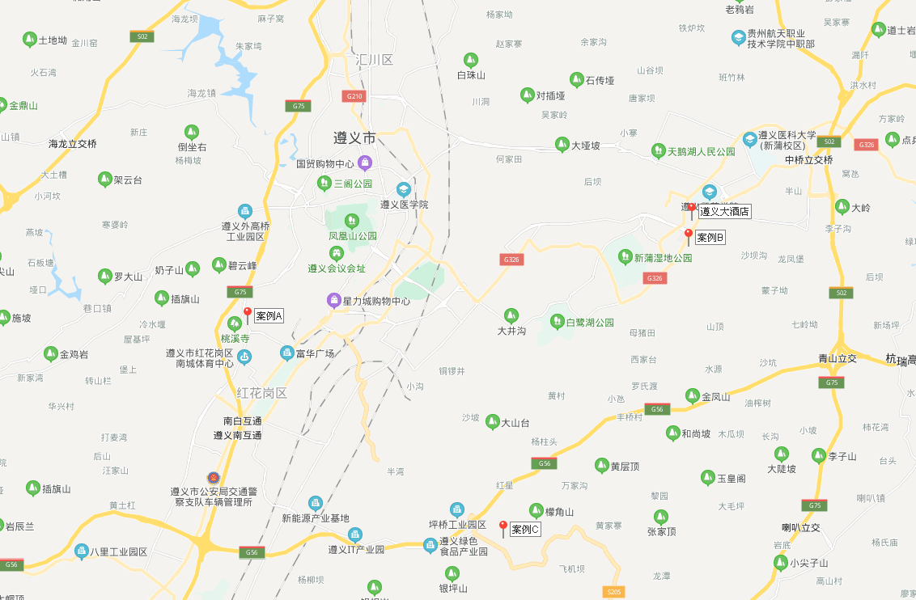

酒店收入计算
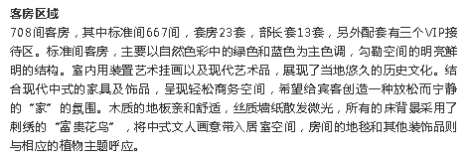
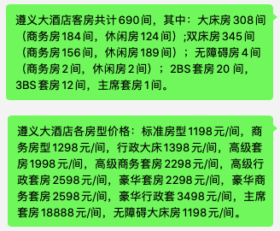
 |  |  | 41174
 |  |  | 间数 | 收费标准 | 折扣率 | 出租率 | 天数 | 年收入
 |  |  | 13 | 3498 | 80% | 60% | 365 | 797 | 2798.4
 |  |  | 23 | 2298 | 80% | 80% | 365 | 1235 | 1838.4
 |  |  |  |  |  |  |  | 0
 |  |  | 667 | 1298 | 80% | 80% | 365 | 20224 | 1038.4
 |  |  |  |  |  |  |  | 0
 |  |  |  |  |  |  |  | 0
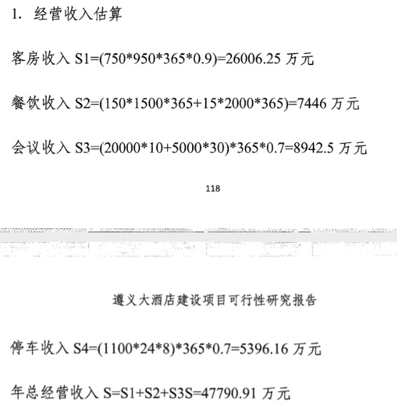
 |  |  |  |  |  |  |  | 0
 |  |  |  | #DIV/0! |  |  |  | 22256
 |  |  | 人均消费 | 座位数 | 上座率 | 天数 | —— | 年收入
 |  |  |  |  |  |  |  | 0
 |  |  |  |  |  |  |  | 0
 |  |  |  |  |  |  |  | 0
 |  |  |  | 0 |  |  |  | 7789.6
 |  |  | 间数 | 收费（元/间.天） | 平均使用率 | 天数 | —— | 年收入 |  |  |  |  | 比例
 |  |  |  |  |  |  |  | 0 |  |  | 客房收入 | 26006.25
 |  |  |  |  |  |  |  | 0 |  |  | 餐饮收入 | 7446 | 29.00%
 |  |  |  |  |  |  |  | 0 |  |  | 会议收入 | 8942.5 | 34.00%
 |  |  | 0 |  |  |  |  | 8902.4
 |  |  |  |  |  |  | 10% | 2226
 |  |  | 建筑面积 | 日租金 | 天数 | 空置率 | —— | 年收入
 |  |  |  |  |  |  |  | 0

 |  |  |  | 20587 |  |  | 此处对应收益法中未来第一年总收益 |  |  | 2.5770828924
...
 |  |  |  | 餐厅、会议中心、出租等收入，按主收入（客房收入）比例计算
2 | 经营成本 | 10293.5 | 25% | 包含耗用物品以及原材料等，以年总收入为基数计算
3 | 其他营业费用 | 8234.8 | 20% | 工资、水电费、宣传费、差旅费、公司经费、审计费、咨询费、银行手续费、特殊行业税费等等，以年总收入为基数计算
4 | 行业利润 | 2058.7 | 5%

